المؤشرات الكلية

سوق العراق للاوراق المالية
جلسة الثلاثاء 2026/4/14 |  |  |  | تقرير أسعار الأسهم المتداولة لسوق العراق للأوراق المالية
الجلسة (63)
الاسهم المتداولة المدرجة و OTC |  |  | 750,986,125 |  |  | قيمة الأسهم المتداولة المدرجة و OTC |  | 833,273,705 |  |  | صفقات الشركات المدرجة وOTC | 1021
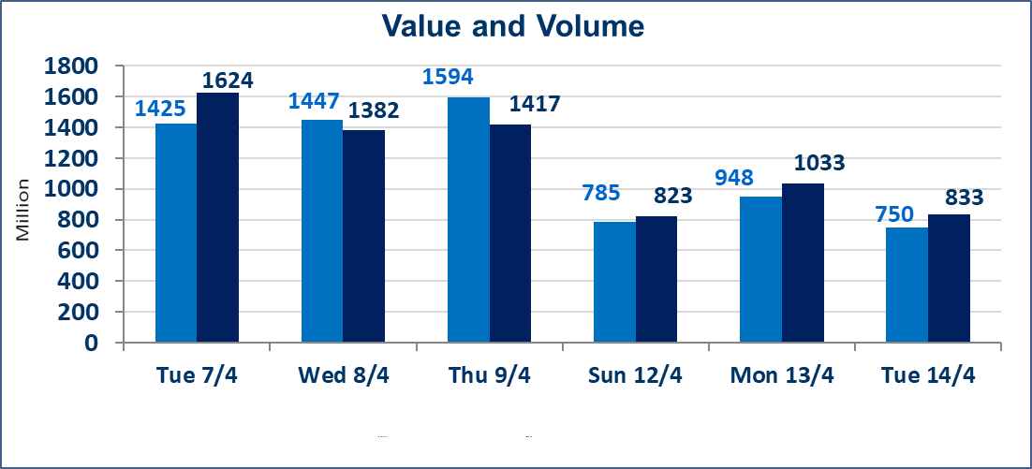
المؤشر60 ISX اليوم | 978.59 |  | نقطة |  |  | المؤشر15 ISX اليوم | 1271.92 | نقطة
المؤشر 60 ISX السابق | 976.61 |  | نقطة |  |  | المؤشر 15 ISX السابق | 1265.34 | نقطة
نسبة التغير | 0.20 |  | % |  |  | نسبة التغير | 0.52 | %
عدد النقاط | 1.98 |  | نقطة |  |  | عدد النقاط | 6.58 | نقطة

الشركات المدرجة | 104 | OTC | 14 | 118 |  | الشركات غير المتداولة المدرجة | 39 | OTC | 13 | 52
الشركات المتداولة | 54 | OTC | 1 | 55 |  | الشركات المرتفعة |  |  | 14
شركات الهيئة العامة |  |  |  | 3 |  | الشركات المنخفضة |  |  | 11
الموقوفة بقرار من هيأة الأوراق المالية |  |  |  | 8
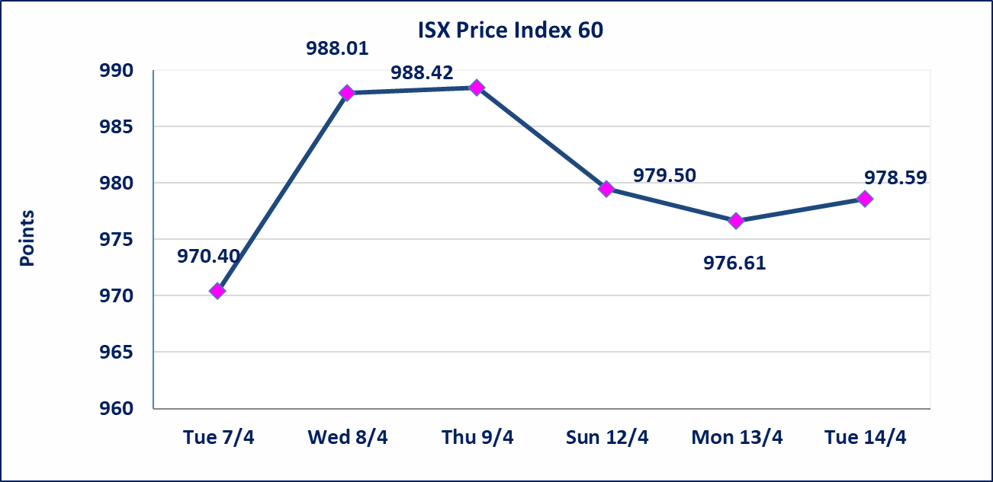
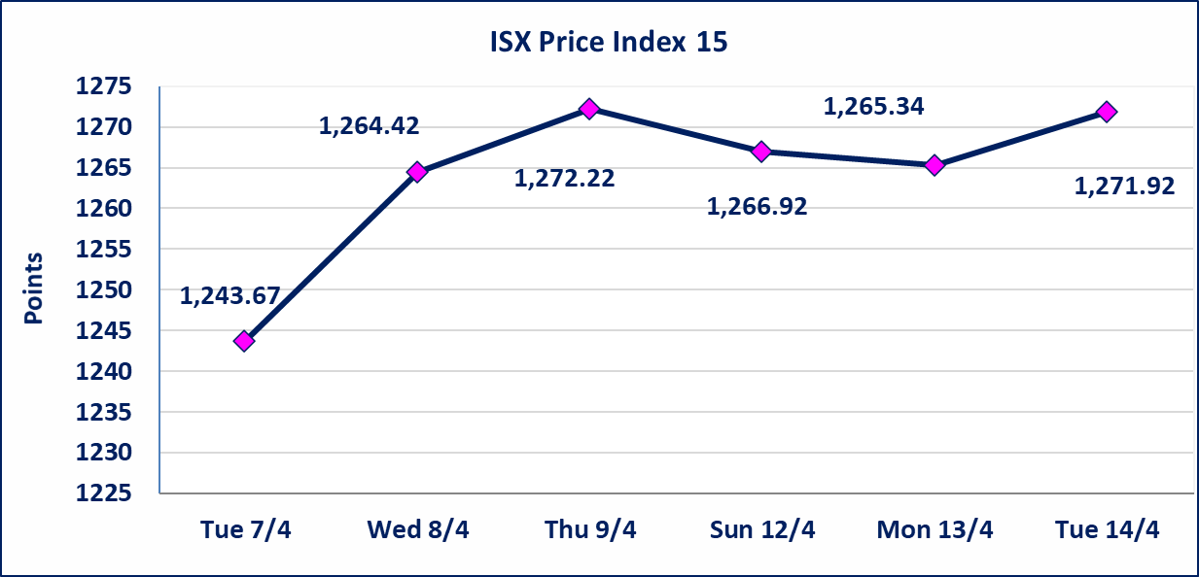

سندات انجاز الاصدارية الاولى | ايقاف التداول على سندات انجاز الاصدارية الاولى فئة (1,000,000) دينار إعتباراً من جلسة الاحد 2025/4/12 لقرب استحقاق الفائدة النصف السنوية . وسيتم اعادة التداول اعتبارا من جلسة 2026/4/16
سندات الوطينة الاصدارية الثالثة | سيتم ايقاف التداول على سندات الوطنية الاصدارية الثالثة فئة (1,000,000، 500,000) دينار إعتباراً من جلسة الاربعاء 2025/4/15 لقرب استحقاق الفائدة النصف السنوية . وسيتم اعادة التداول اعتبارا من جلسة الاحد 2026/4/21
سندات انجاز الاصدارية الثالثة | ايقاف التداول على سندات انجاز الاصدارية الاولى فئة (1,000,000،500,000) دينار إعتباراً من جلسة الخميس 2025/4/9 لقرب استحقاق الفائدة النصف السنوية . وسيتم اعادة التداول اعتبارا من جلسة 2026/4/15
سندات انجاز الاصدارية الاولى | ايقاف التداول على سندات انجاز الاصدارية الاولى فئة (500000) دينار إعتباراً من جلسة الاحد 2025/4/5 لكون تاريخ الاطفاء السند 2026/4/15.
الحد الأعلى والادنى للتغير في السعر | نسبة التغير في كافة المنصات (5%) إرتفاعاً وإنخفاضاً من سعر الاغلاق السابق.
Web site : www.isx-iq.net E-mail : info-isx@isx-iq.net |  |  |  |  | 07834000034 - 07711211522 : ص . ب :3607 العلوية الهاتف |  |  |  |  |  | بغداد /الكرادة/ قرب المسرح الوطني /مجاور مصرف الخليج التجاري

نسبة التغير
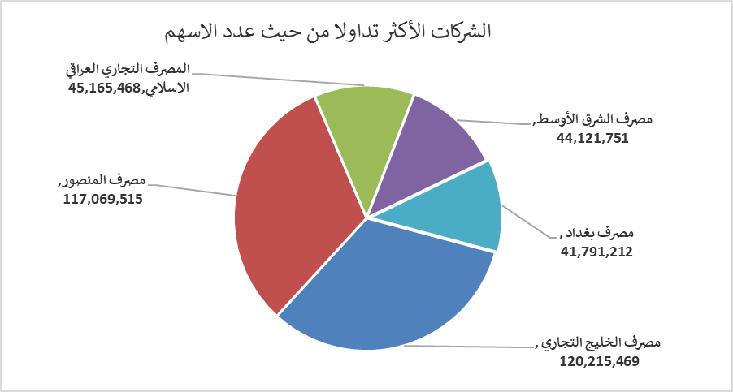
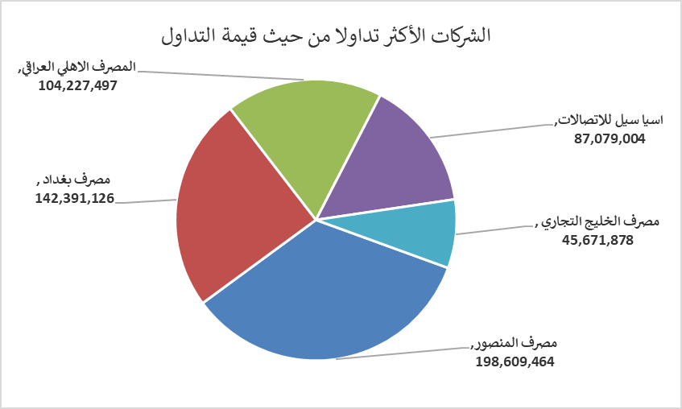
الشركات الأكثر ارتفاعاً وانخفاضاً

نسبة التغير لاسعار الاغلاق الاكثر ارتفاعاً |  |  |  | نسبة التغير لاسعار الاغلاق الاكثر انخفاضاً
اسم الشركة | اغلاق | التغير(%) | الاسهم المتداولة | اسم الشركة | اغلاق | التغير (%) | الاسهم المتداولة
مصرف الشرق الأوسط | 0.090 | 12.50 | 44,121,751 | الحمراء للتامين | 4.840 | -4.91 | 119,145
البادية للنقل العام | 1.050 | 5.00 | 36,060,000 | الهلال الصناعية | 1.400 | -4.11 | 4,001,000
بابل للانتاج الحيواني والنباتي | 8.080 | 4.94 | 566,403 | الفلوجة لانتاج المواد الانشائية | 2.700 | -2.88 | 241,000
فندق أشور | 30.750 | 4.91 | 2,557 | الامين العقارية | 1.800 | -2.70 | 40,373
مصرف الوطني الاسلامي | 0.940 | 3.30 | 101,274 | الصناعات المعدنية والدراجات | 1.900 | -2.56 | 25,344

الشركات الاكثر نشاطا حسب الاسهم المتداولة (حجم التداول) |  |  |  | الشركات الاكثر نشاطا حسب القيمة المتداولة
اسم الشركة | اغلاق | التغير(%) | الاسهم المتداولة | اسم الشركة | اغلاق | التغير (%) | القيمة المتداولة
مصرف الخليج التجاري | 0.380 | 0.00 | 120,215,469 | مصرف المنصور | 1.700 | 0.00 | 198,609,464
مصرف المنصور | 1.700 | 0.00 | 117,069,515 | مصرف بغداد | 3.420 | 0.59 | 142,391,126
المصرف التجاري العراقي الاسلامي | 0.670 | 1.52 | 45,165,468 | المصرف الاهلي العراقي | 5.100 | 0.39 | 104,227,497
مصرف الشرق الأوسط | 0.090 | 12.50 | 44,121,751 | اسيا سيل للاتصالات | 16.000 | 1.46 | 87,079,004
مصرف بغداد | 3.420 | 0.59 | 41,791,212 | مصرف الخليج التجاري | 0.380 | 0.00 | 45,671,878

